상품제안서
초경량 캡슐5단 암막양우산+송월 뉴라이트무지150g 선물세트 | 상품코드: S43742

 |  |  |  |  |  |  | 02-713-8555 | www.synergygift.co.kr
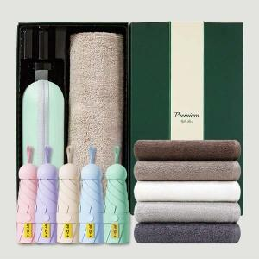

【상세/제작정보】 | <p><span style="font-size: 18.6667px;">※ 기본 우산인쇄 기준입니다.</span></p><p><span style="font-size: 18.6667px;">※ 타올 자수인쇄는 글자수, 난이도에 따라 비용 달라질 수 있습니다.(별도문의)</span></p>

【인쇄/포장옵션】 | 실크, 레이저, 원단실크1도 / 포장지포장

【공급단가】 | 수량 | 50~ | 100~ | 300~ | 1,000~ | 3,000~
*VAT별도 | 단가 | 14,890원 | 14,090원 | 13,400원 | 13,060원 | 12,830원

【상품 URL】 | https://www.synergygift.co.kr:443/src/goods_detail.php?gdno=43742

